BEW Fö Betriebsk
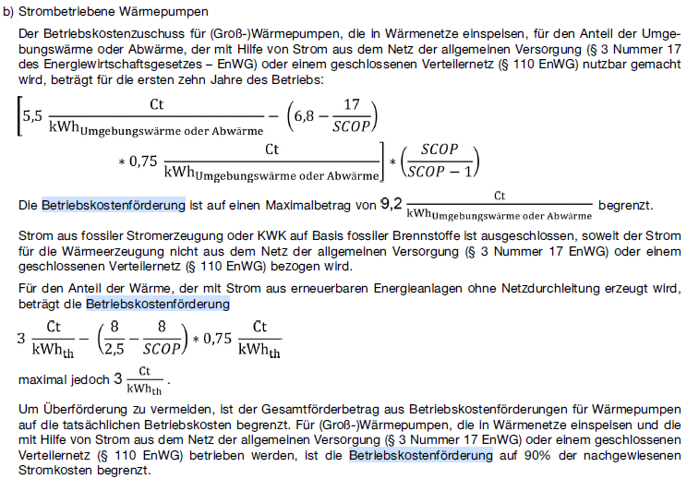
 | Anlagenwert SCOP (min. 2,5) | Stromkosten (optional) | Förderung Umweltwärme | Förderung Wärmeabgabe | Förderung Strombezug | Stromkosten je kWh Wärme nach SCOP (ohne sonstige Sromverbraucher) | Begrenzung
Wärmepumpen Stromnetz | 3 | 25.0 Ct/kWh | 6.98 Ct/kWh | 4.65 Ct/kWh | 13.95 Ct/kWh | 3.68 Ct/kWh | 9.2 Ct/kWh
Wärmepumpen direkter EE Strom | 2.7 | 8.0 Ct/kWh | 2.82 Ct/kWh | 1.78 Ct/kWh | 4.80 Ct/kWh | 1.19 Ct/kWh | 3 Ct/kWh

 |  | 13.95

Musterberechnung Strombezug (10a)
Vollbenutzungsstunden |  | 3,500 h/a
Leistung |  | 1,000 kWh
Wärmeleistung |  | 3,500 MWh/a
Strompreis |  | 25 Ct/kWh
SCOP |  | 3.0
Strombedarf |  | 333 kW | 1,166,667 kWh/a
Förderung Umweltwärme |  | 162,750 €/a | Förderung Wärmeabgabe |  | 4.65 Ct/kWh
Kosten Strom |  | 291,667 €/a | Förderung Strombezug |  | 13.95 Ct/kWh
Kosten Wärme ohne JAZ,AFA und Instandsetzungskosten |  | 128,917 €/a | Stromkosten je kWh Wärme (ohne sonstige Sromverbraucher) |  | 3.68 Ct/kWh

Info:
https://heatbeat.de/de/blog/24/

